Formato Cotizador
COTIZACIÓN |  |  |  |  |  | Observaciones
[Python Aplicado A La Ingnieria] |  |  |  |  |  | 1. Soporte para el proyecto será el que se uso para lo de los robots
[UPB] |  |  |  |  |  | 2. Anexo los planos de una banda transportadora, en caso de que nos toque realizarla
[Camilo Narvaez - Joshua Vega] |  |  |  | FECHA | 27/03/2023 | 3. Por ende cotizo los materiales para la cinta
[Circuito Potencia & Prototipo] |  |  |  |  |  | 4. Se tiene que realizar un soporte para la camara?
[camilo.narvaez@upb.edu.co - joshua.vega@upb.edu.co]

DESCRIPCIÓN |  |  | UNIDADES | PRECIO | TOTAL
Cubos Didácticos Letras Números Madera 3cm3 |  |  | 1 | $ 21,250.00 | $21,250.00
Canasta trash |  |  | 1 | $ 5,000.00 | $5,000.00
Bolsa Tela (Materia prima: TELA) METRO |  |  | 2 | $ 8,250.00 | $16,500.00
Adpatador AC-DC 12 V |  |  | 1 | $ 20,000.00 | $20,000.00
Lija Tela de banda para cinta |  |  | 1 | $ 14,850.00 | $14,850.00
Motor Motorreductor 3V-12V |  |  | 2 | $ 9,000.00 | $18,000.00
Madera(Trilplex)METRO CUADRADO |  |  | 1 | $ 19,765.00 | $19,765.00

 |  |  |  | SUB-TOTAL | $115,365.00

 | TOTAL |  |  |  | $115,365.00

LINKS
1 https://articulo.mercadolibre.com.co/MCO-1051680181-cubo-didactico-de-abecedario-letras-y-numeros-en-madera-x27-_JM#position=6&search_layout=stack&type=item&tracking_id=15959e41-435e-4197-83f5-f31005bccbd5 | 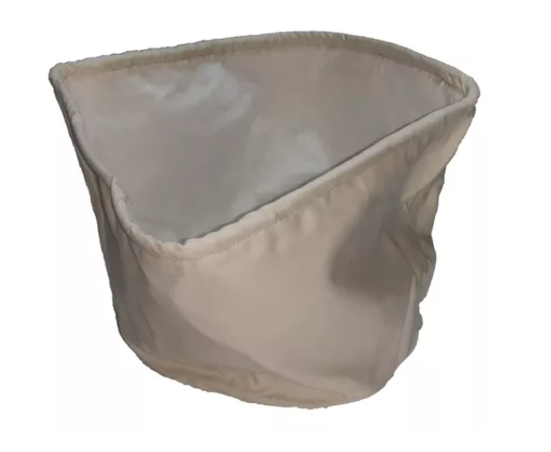 | Ejemplo bolsa de tela |  | 7 https://www.homecenter.com.co/homecenter-co/product/232727/triplex-32mm-122x244-metrostangare/232727/ | 6 https://ferretronica.com/products/motorreductor-amarillo-plastico-1-kg-cm-5v?variant=43546335117540&currency=COP&utm_medium=product_sync&utm_source=google&utm_content=sag_organic&utm_campaign=sag_organic&utm_campaign=gs-2021-10-19&utm_source=google&utm_medium=smart_campaign&gclid=Cj0KCQjw27mhBhC9ARIsAIFsETHGkXywg3L386TJitJujxBnBmIzer9YlXyLImfs96vSOsrnlkA8r3AaAiKCEALw_wcB

